전체 직업군
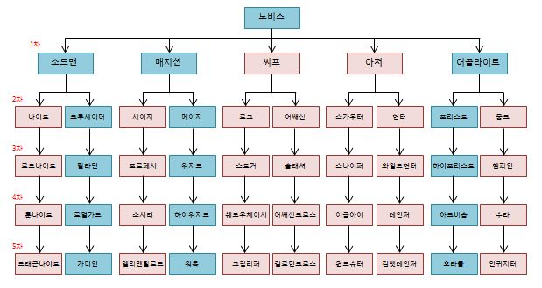
 |  | 나이트 계열 | 공격과 방어가 균형이 잡힌 전형적인 탱커 계열의 직업군
 |  | 크루세이더 계열 | 방어와 생존이 특화되어 적을 도발하고 아군을 보호하는 직업군

 |  | 세이지 계열 | 인챈트와 정령을 이용한 공격 등, 다양한 스킬을 쓰는 직업군
 |  | 메이지 계열 | 4대원소를 이용한 강력한 공격마법을 위주로 쓰는 직업군

 |  | 로그 계열 | 훔치기, 스킬봉쇄 등 다양한 잡기술로 공격하는 직업군
 |  | 어쌔신 계열 | 공격력을 극대로 끌어올려 강력한 근접데미지를 주는 직업군

 |  | 스카우터 계열 | 강력한 원거리 공격력이 주가 되는 직업군
 |  | 헌터 계열 | 트랩과 동물을 이용한 다양한 공격을 하는 직업군

 |  | 프리스트 계열 | 아군의 회복과 디버프 치료, 부활 등 전형적인 힐러 직업군
 |  | 몽크 계열 | 기공을 통한 연계기술을 쓰는 무술가 형태의 직업군

검사 계열 | 한손검과 양손검을 주무기로 다루며, 강한 방어력으로 적을 제압하는 근접 공격형 직업

법사 계열 | 스태프와 수정구를 주무기로 다루며, 대규모의 적을 동시에 제압할 수 있는 범위 공격형 직업

도둑 계열 | 단검과 카타르를 주무기로 다루며, 훔치기 등의 비전투적인 재미요소도 가지고 있는 근접 공격형 직업

궁수 계열 | 석궁과 양손활을 주무기로 다루며, 강력한 파괴력을 보유한 원거리 공격형 직업

복사 계열 | 메이스와 너클을 주무기로 다루며, 상대방의 능력을 증폭시켜주거나 치료를 해주어 전투 수행을 돕는 직업

